Südsaar
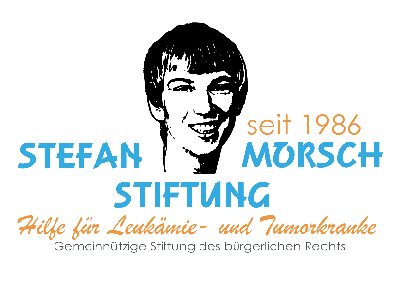

15. E-Jugend Cup
2023

Samstag, 29.4.2023 |  |  |  |  | Ausrichter: SpVgg Quierschied |  |  |  |  |  | Kunstrasenplatz Quierschied

 |  |  |  |  | E-Jugend Kreisentscheid 2023
 |  |  |  |  | Teilnehmer |  |  |  |  |  | Teilnehmer
 |  |  |  |  | Spfr. Köllerbach |  |  |  |  |  | SV Güdingen
 |  |  |  |  | SG Quierschied |  |  |  |  |  | 1. FC Saarbrücken 1
 |  |  |  |  | SV Auersmacher |  |  |  |  |  | SV Rockershausen
 |  |  |  |  | SV Saar 05 Jgd. |  |  |  |  |  | 1.FC Saarbrücken 2

Spielzeit: 1 x 20 Minuten |  |  |  |  | Feld A |  |  |  |  |  | Feld B

13:00:00 | - | 13:20:00 | 1 |  | SG Quierschied | - | SV Saar 05 Jgd. | : | 2 |  | Spfr. Köllerbach | - | SV Auersmacher | :

13:25:00 | - | 13:45:00 | 3 |  | 1.FC Saarbrücken 1 | - | 1.FC Saarbrücken 2 | : | 4 |  | SV Güdingen | - | SV Rockershausen | :

13:50:00 | - | 14:10:00 | 5 |  | SG Quierschied | - | Spfr. Köllerbach | : | 6 |  | SV Auersmacher | - | SV Saar 05 Jgd. | :

14:15:00 | - | 14:35:00 | 7 |  | 1.FC Saarbrücken 1 | - | SV Güdingen | : | 8 |  | SV Rockershausen | - | 1.FC Saarbrücken 2 | :

14:40:00 | - | 15:00:00 | 9 |  | SV Saar 05 Jgd. | - | Spfr. Köllerbach | : | 10 |  | SV Auersmacher | - | SG Quierschied | :

15:05:00 | - | 15:25:00 | 11 |  | 1.FC Saarbrücken 2 | - | SV Güdingen | : | 12 |  | SV Rockershausen | - | 1.FC Saarbrücken 1 | :

15:30:00 | - | 15:50:00 | 13 |  |  | - |  | : | 14 |  |  | - |  | :
 |  |  |  |  | Sieger Gruppe A |  | Zweiter Gruppe B |  |  |  | Sieger Gruppe B |  | Zweiter Gruppe A
15:55:00 | - | 16:15:00 | 15 | 1-2 |  | - |  | : | 16 | 3-4 |  | - |  | :
 |  |  |  |  | Sieger Spiel 13 |  | Sieger Spiel 14 |  |  |  | Verlierer Spiel 13 |  | Verlierer Spiel 14

Die beiden Endspielteilnehmer* sind für den Landesentscheid qualifiziert

*Spielen 1. FC Saarbrücken 1 gegen 1. FC Saarbrücken das Finale, qualifiziert sich der Sieger aus dem Spiel um Platz 3-4 für den Landesentscheid.

